Приложение 1
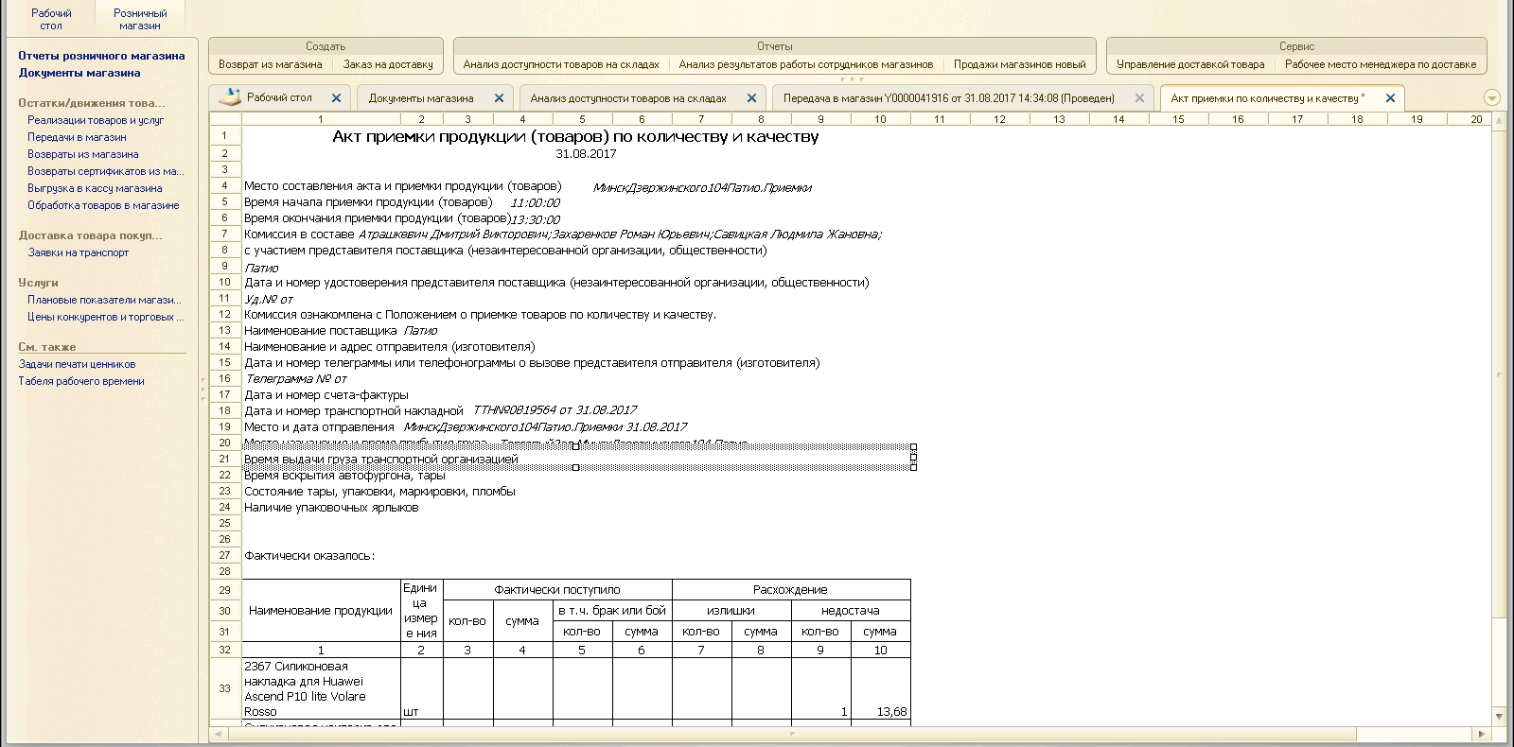
Инструкция по проведению документа «Передача в магазин» без разногласий и с разногласиями.
Создание и распечатка документа «Акт разногласий»

1. Открываем «Документы магазина».

2. После открытия окна «Документы магазина» для удобства выбираем «Тип документа» «Передача в магазин». После выбора откроются только передачи на магазин (пополнения).

3. В данном списке документов отображены проведенные ТТН, и ТТН, которые пришли сегодня и требуют проведения (красная область).
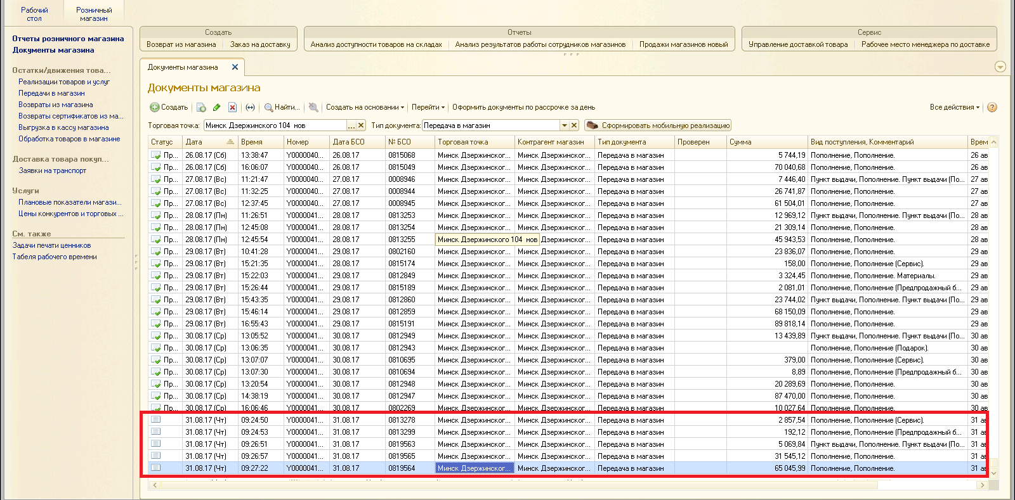

4. Нужно проверить данные ТТН. Проверяем номер и сумму ТТН.
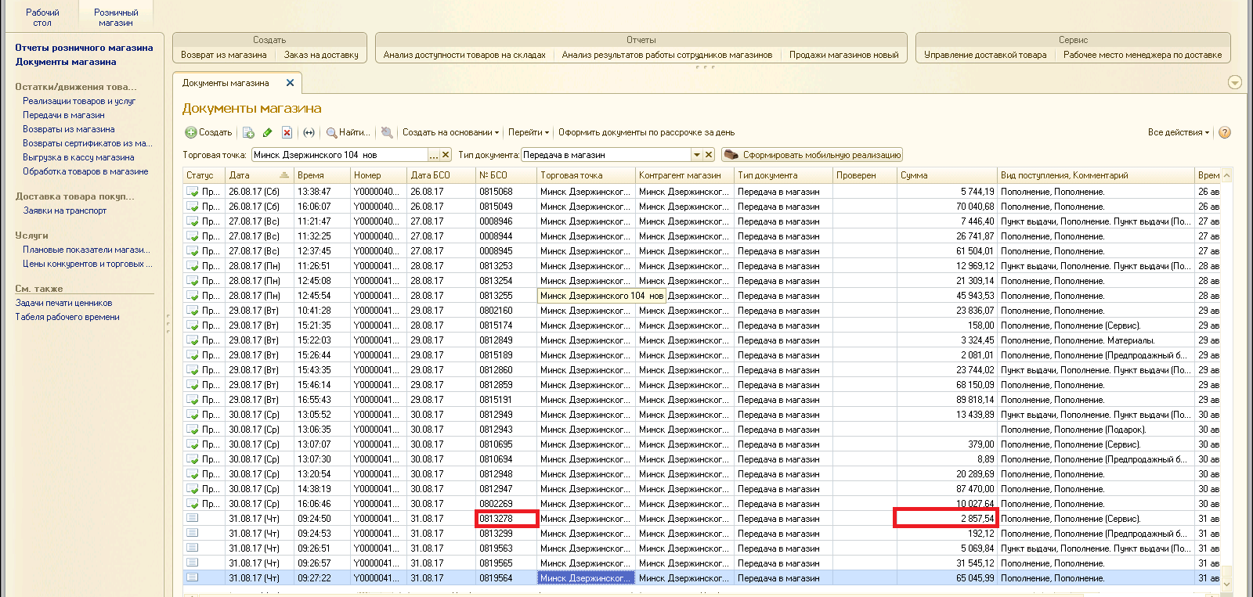

5. Также сверить серию, номер и сумму ТТН можно открыв документ «Передача в магазин Y000…».
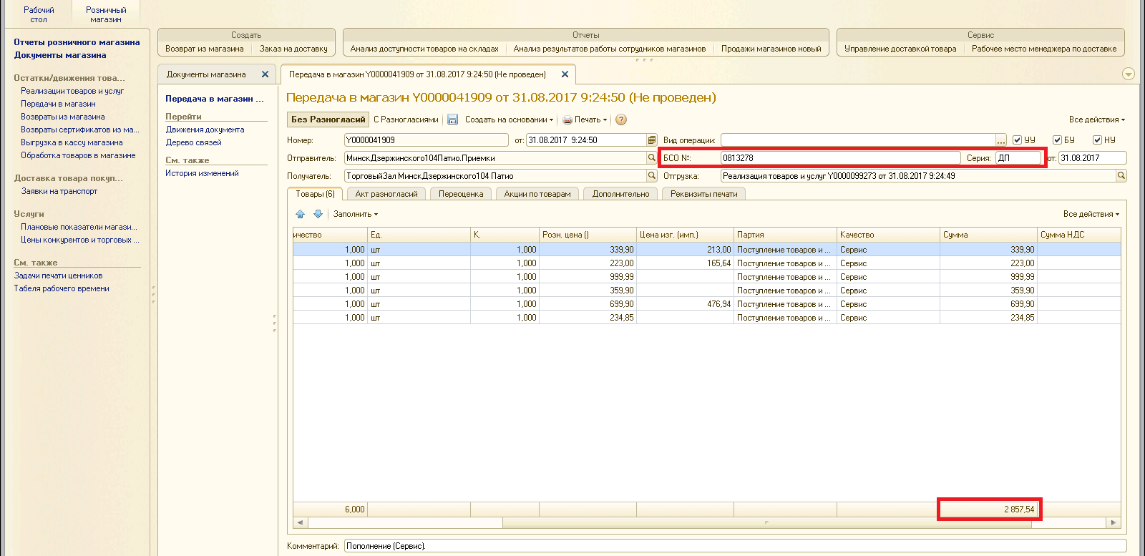

6. После проверки данных по ТТН, нажимаем на клавишу «Без Разногласий». Документ будет проведен. Товар оприходован в магазине.

7. Если же при подсчете товара выявлены излишки или недостача, в документе «Передача в магазин» нужно создать Акт разногласий. Для этого заходим во вкладку «Акт разногласий».

8. Нажимаем «Заполнить по товарам». После чего появится окно «Заполнение акта разногласий»

9. Нажимаем «Да».

10. Появится список товара из накладной. В этом списке должны остаться только проблемные позиции (то есть те, которые лишние, либо недостача). Удаляем ненужные позиции товаров с помощью «красного крестика».
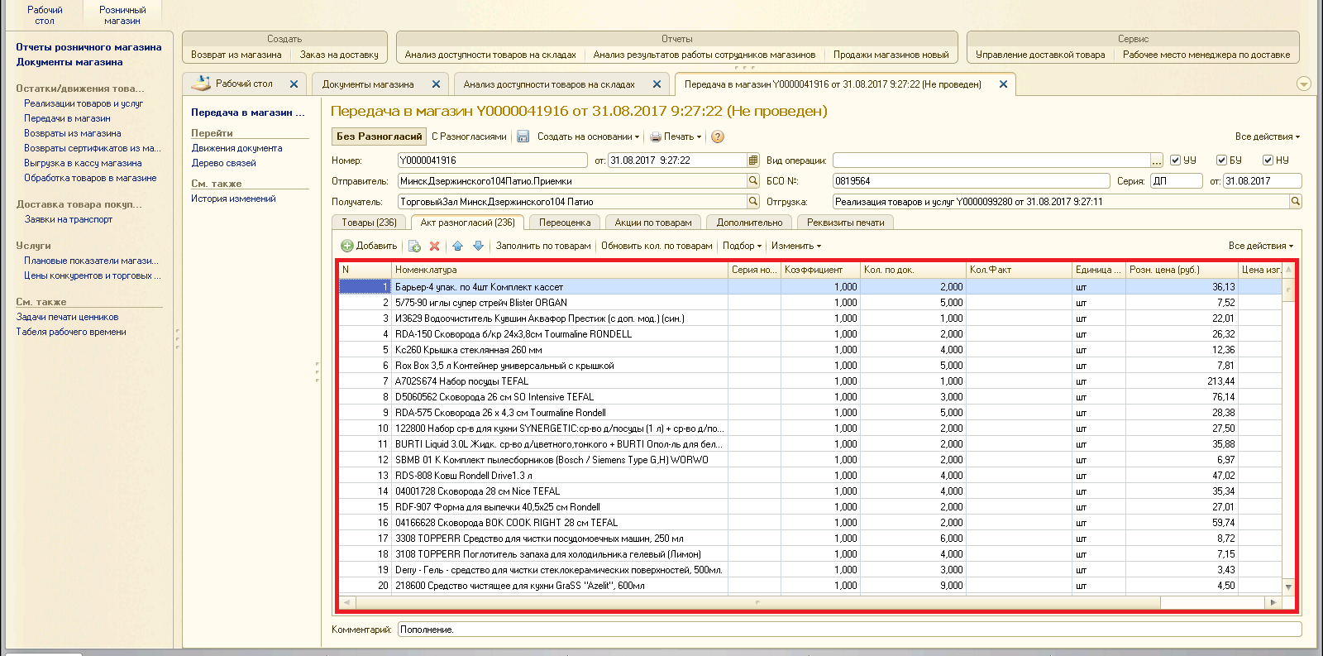

11. В списке остался только товар недостача/излишек (в примере - недостача).

12. В графе «Кол. Факт» нужно указать фактическое кол-во поступившего товара. И проводим документ, нажимая «С разногласиями».

13. Если поступил лишний товар, нужно его добавить. Нажимаем «Добавить».

14. Появилась пустая строка. Теперь ее нужно заполнить. Нажимаем на три точки «…».

15. Откроется окно подбора номенклатуры. Выбираем нужный товар.
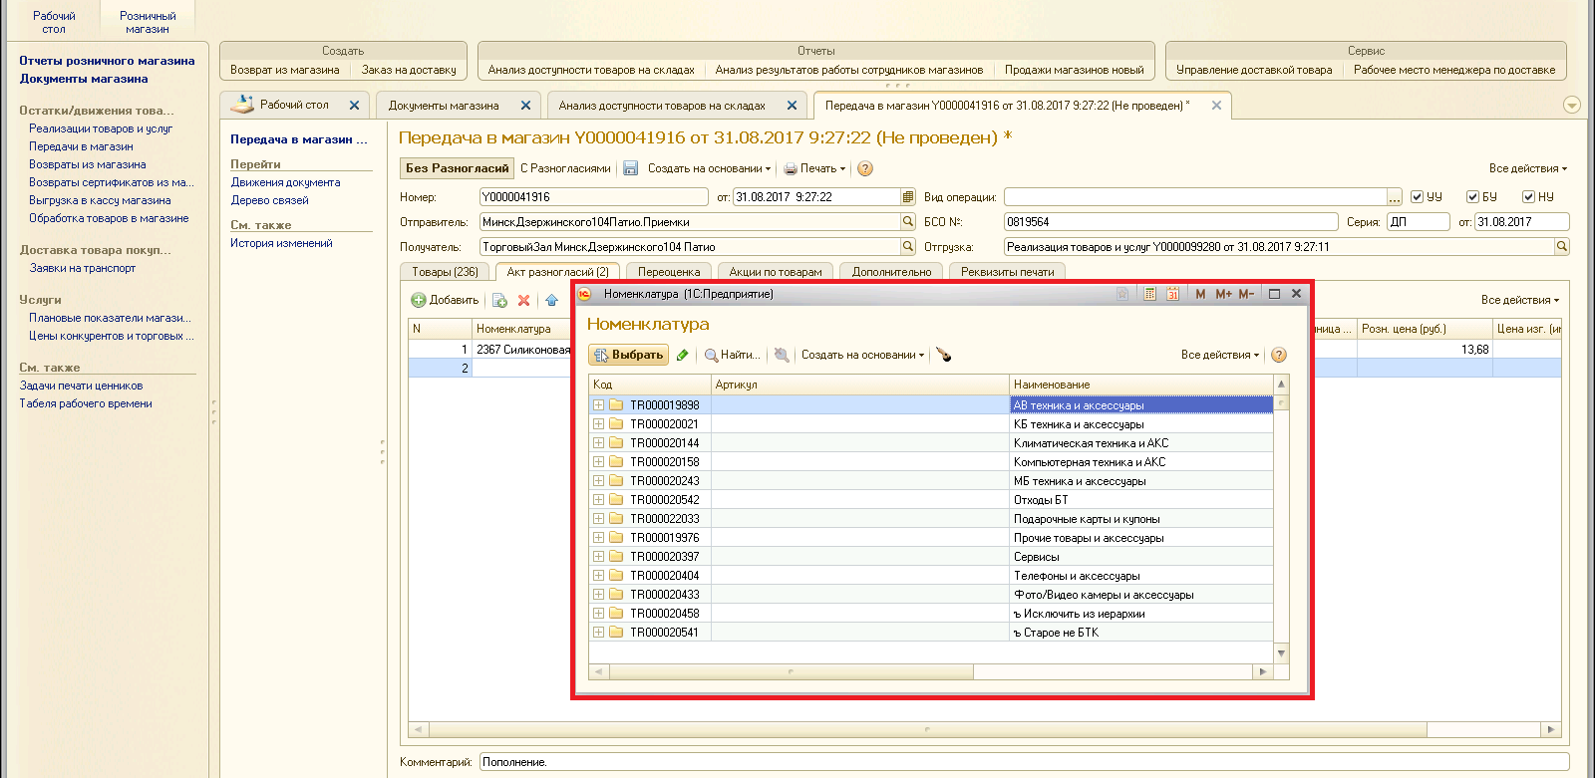

16. Указываем кол-во в графе «Кол. Факт». Проводим документ, нажимаем «С разногласиями».

17. После проведения распечатать бланк Акта разногласий. Нажимаем «Печать», далее «Акт приемки по количеству и качеству».
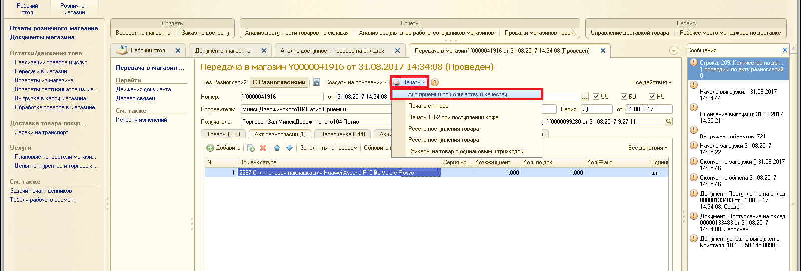

18. Вносим данные времени и комиссию. Нажимаем печать.
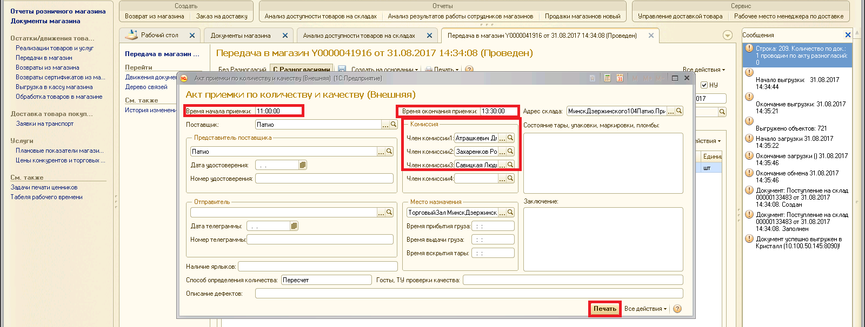

19. Распечатываем в 3-х экземплярах, подписываем и отправляем скан по электронной почте специалисту по работе с логистическим оператором и отделу учета товародвижения.

